Login
Category | Screenshot | Xml
Login | 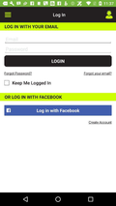 | 100.xml
Login |  | 104.xml
Login |  | 1000.xml
Login | 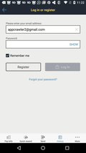 | 1001.xml
Login |  | 1020.xml
Login |  | 1039.xml
Login |  | 1043.xml
Login | 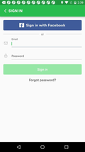 | 1070.xml
Login |  | 1071.xml
Login |  | 1072.xml
Login | 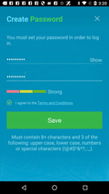 | 1083.xml
Login | 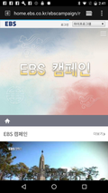 | 1084.xml
Login | 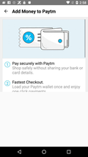 | 1102.xml
Login |  | 1115.xml
Login |  | 1119.xml
Login |  | 1120.xml
Login |  | 1122.xml
Login |  | 1138.xml
Login |  | 1139.xml
Login |  | 1140.xml
Login | 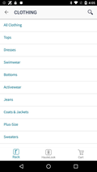 | 1142.xml
Login | 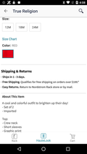 | 1143.xml
Login |  | 1144.xml
Login | 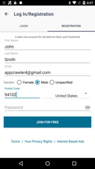 | 1146.xml
Login |  | 10047.xml
Login |  | 10051.xml
Login |  | 10104.xml
Login |  | 10112.xml
Login | 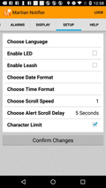 | 10121.xml
Login |  | 10167.xml
Login |  | 10171.xml
Login |  | 10176.xml
Login |  | 10180.xml
Login |  | 10182.xml
Login |  | 10183.xml
Login |  | 10189.xml
Login | 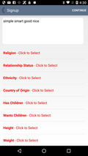 | 10193.xml
Login |  | 10200.xml
Login | 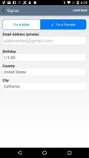 | 10209.xml
Login |  | 10223.xml
Login | 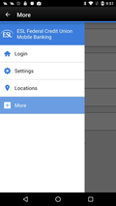 | 10260.xml
Login | 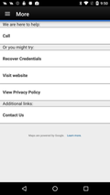 | 10262.xml
Login |  | 10265.xml
Login |  | 10272.xml
Login |  | 10273.xml
Login |  | 10274.xml
Login |  | 10276.xml
Login |  | 10278.xml
Login | 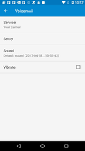 | 10289.xml
Login | 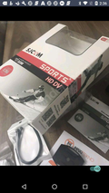 | 10314.xml
Login | 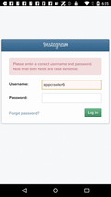 | 10341.xml
Login |  | 10344.xml
Login |  | 10416.xml
Login |  | 10422.xml
Login | 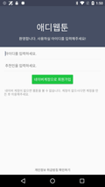 | 10465.xml
Login |  | 10466.xml
Login | 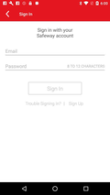 | 10479.xml
Login | 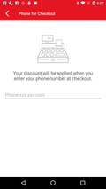 | 10482.xml
Login | 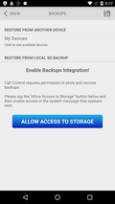 | 10487.xml
Login |  | 10488.xml
Login |  | 10489.xml
Login | 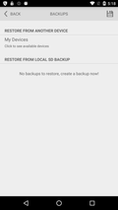 | 10490.xml
Login |  | 10493.xml
Login | 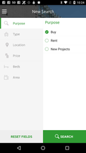 | 10494.xml
Login |  | 10495.xml
Login |  | 10529.xml
Login | 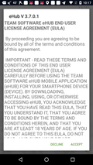 | 10530.xml
Login |  | 10541.xml
Login |  | 10561.xml
Login |  | 10617.xml
Login |  | 10618.xml
Login |  | 10623.xml
Login |  | 10624.xml
Login |  | 10625.xml
Login |  | 10634.xml
Login |  | 10635.xml
Login |  | 10648.xml
Login | 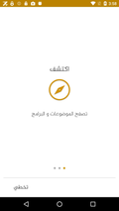 | 10661.xml
Login |  | 10670.xml
Login | 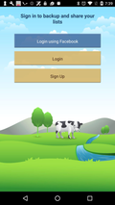 | 10678.xml
Login |  | 10692.xml
Login | 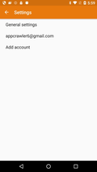 | 10722.xml
Login |  | 10741.xml
Login |  | 10744.xml
Login |  | 10748.xml
Login | 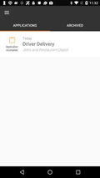 | 10749.xml
Login |  | 10755.xml
Login |  | 10756.xml
Login |  | 10757.xml
Login | 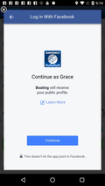 | 10774.xml
Login | 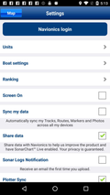 | 10779.xml
Login | 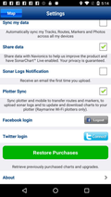 | 10781.xml
Login |  | 10787.xml
Login |  | 10810.xml
Login |  | 10827.xml
Login |  | 10839.xml
Login |  | 10841.xml
Login | 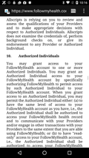 | 10844.xml
Login | 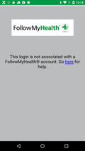 | 10864.xml
Login | 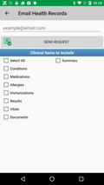 | 10866.xml
Login | 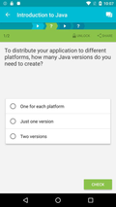 | 10889.xml
Login |  | 10891.xml
Login |  | 10892.xml
Login | 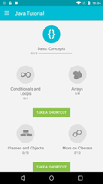 | 10893.xml
Login |  | 10896.xml
Login | 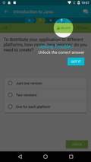 | 10897.xml
Login |  | 10898.xml
Login |  | 10899.xml
Login |  | 10905.xml
Login |  | 10906.xml
Login |  | 10923.xml
Login | 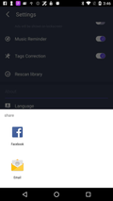 | 10945.xml
Login |  | 10990.xml
Login |  | 10991.xml
Login | 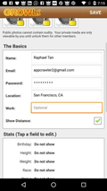 | 10999.xml
Login | 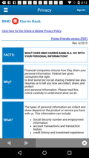 | 11020.xml
Login |  | 11037.xml
Login | 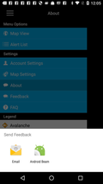 | 11064.xml
Login |  | 11068.xml
Login |  | 11117.xml
Login |  | 11123.xml
Login |  | 11134.xml
Login |  | 11135.xml
Login |  | 11157.xml
Login |  | 11163.xml
Login | 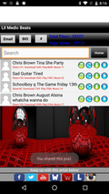 | 11225.xml
Login | 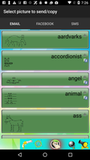 | 11269.xml
Login |  | 11271.xml
Login | 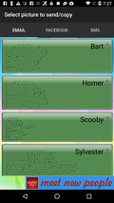 | 11272.xml
Login | 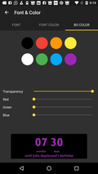 | 11278.xml
Login | 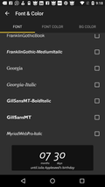 | 11280.xml
Login | 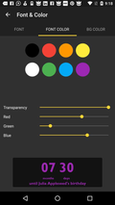 | 11283.xml
Login |  | 11288.xml
Login |  | 11289.xml
Login |  | 11290.xml
Login |  | 11291.xml
Login |  | 11293.xml
Login |  | 11296.xml
Login | 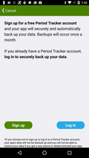 | 11314.xml
Login | 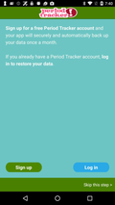 | 11317.xml
Login | 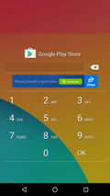 | 11319.xml
Login |  | 11322.xml
Login |  | 11323.xml
Login |  | 11358.xml
Login |  | 11364.xml
Login |  | 11381.xml
Login |  | 11391.xml
Login |  | 11403.xml
Login |  | 11404.xml
Login |  | 11405.xml
Login |  | 11414.xml
Login |  | 11424.xml
Login |  | 11425.xml
Login |  | 11426.xml
Login |  | 11429.xml
Login |  | 11431.xml
Login |  | 11432.xml
Login |  | 11433.xml
Login |  | 11459.xml
Login |  | 11468.xml
Login |  | 11472.xml

